fig1
1. Vols de véhicules enregistrés, cumul annuel

Champ : France.
Sources : SSMSI, bases des crimes et délits enregistrés par la police et la gendarmerie.

 | Cumul annuel
2008 | 216,400
2009 | 212,300
2010 | 199,400
2011 | 190,800
2012 | 182,300
2013 | 177,400
2014 | 173,600
2015 | 172,800
2016 | 166,400
2017 | 156,000
2018 | 143,800
2019 | 141,200
2020 | 122,800
2021 | 122,700

fig2
2. Vols de véhicules enregistrés, cumul trimestriel, série CVS-CJO *
 |  | Trimestre | Série CVS-CJO *
 | 2008 | 1 | 56,814
 |  | 2 | 53,200
 |  | 3 | 52,390
 |  | 4 | 53,521
 | 2009 | 1 | 55,318
 |  | 2 | 53,774
 |  | 3 | 52,507
 |  | 4 | 50,819
 | 2010 | 1 | 49,863
 |  | 2 | 50,870
 |  | 3 | 49,977
 |  | 4 | 48,665
 | 2011 | 1 | 48,413
 |  | 2 | 47,865
 |  | 3 | 47,602
*Données corrigées des variations saisonnières et des effets de jours ouvrables (CVS-CJO), voir définitions. |  | 4 | 47,325
Champ : France. | 2012 | 1 | 45,201
Sources : SSMSI, bases des crimes et délits enregistrés par la police et la gendarmerie. |  | 2 | 45,695
 |  | 3 | 44,784
 |  | 4 | 46,046
 | 2013 | 1 | 44,821
 |  | 2 | 44,352
 |  | 3 | 45,183
 |  | 4 | 43,446
 | 2014 | 1 | 44,234
 |  | 2 | 43,370
 |  | 3 | 43,327
 |  | 4 | 42,384
 | 2015 | 1 | 42,557
 |  | 2 | 43,050
 |  | 3 | 43,986
 |  | 4 | 43,988
 | 2016 | 1 | 42,538
 |  | 2 | 42,228
 |  | 3 | 41,499
 |  | 4 | 42,278
 | 2017 | 1 | 40,073
 |  | 2 | 40,434
 |  | 3 | 39,936
 |  | 4 | 37,890
 | 2018 | 1 | 35,807
 |  | 2 | 37,067
 |  | 3 | 36,661
 |  | 4 | 36,106
 | 2019 | 1 | 36,588
 |  | 2 | 36,091
 |  | 3 | 35,061
 |  | 4 | 36,189
 | 2020 | 1 | 32,888
 |  | 2 | 26,211
 |  | 3 | 35,550
 |  | 4 | 29,802
 | 2021 | 1 | 29,068
 |  | 2 | 30,021
 |  | 3 | 32,804
 |  | 4 | 32,640

fig3
3. Vols de véhicules enregistrés, évolution annuelle des deux composantes (en %)

Champ : France.
Sources : SSMSI, bases des crimes et délits enregistrés par la police et la gendarmerie.

 | Vols d'automobiles | Vols de deux roues motorisés
2017 | --5 | --8
2018 | --7 | --9
2019 | --5 | +4
2020 | --11 | --16
2021 | --1 | +2

fig4
4. Répartition des vols de véhicules enregistrés en 2021
(en % du nombre de véhicules)

Champ : France.
Source : SSMSI, base des crimes et délits enregistrés par la police et la gendarmerie en 2021.

 | 2021
Vols d'automobiles | 79,300
Vols de deux roues motorisés | 43,100

fig6
6. Nombre de véhicules enregistrés pour 1 000 habitants par département de commission en 2021
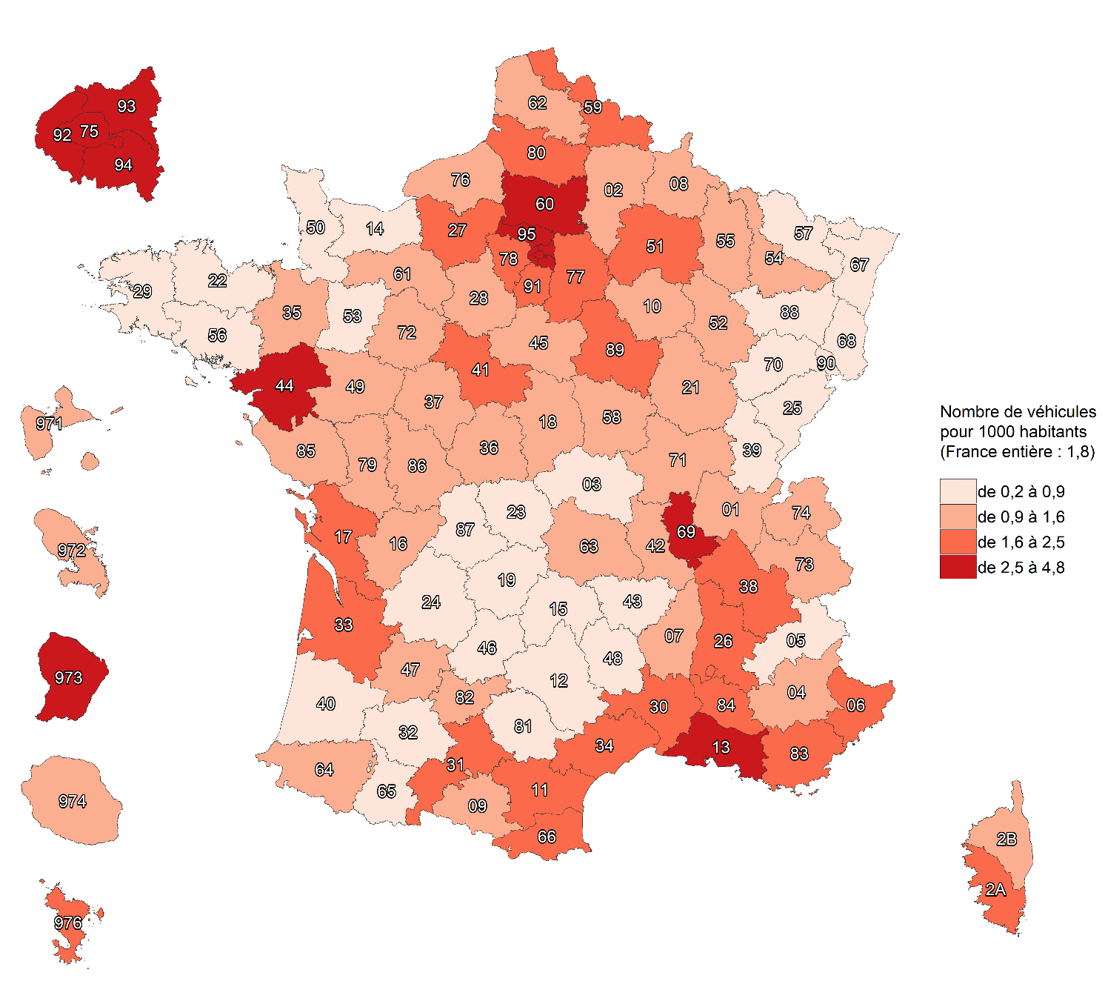

Champ : France.
Sources : SSMSI, base des crimes et délits enregistrés par la police et la gendarmerie ; Insee, recensement de la population 2018.

fig7
7. Évolution du nombre de vols de véhicules enregistrés par département de commission, entre 2021 et 2020
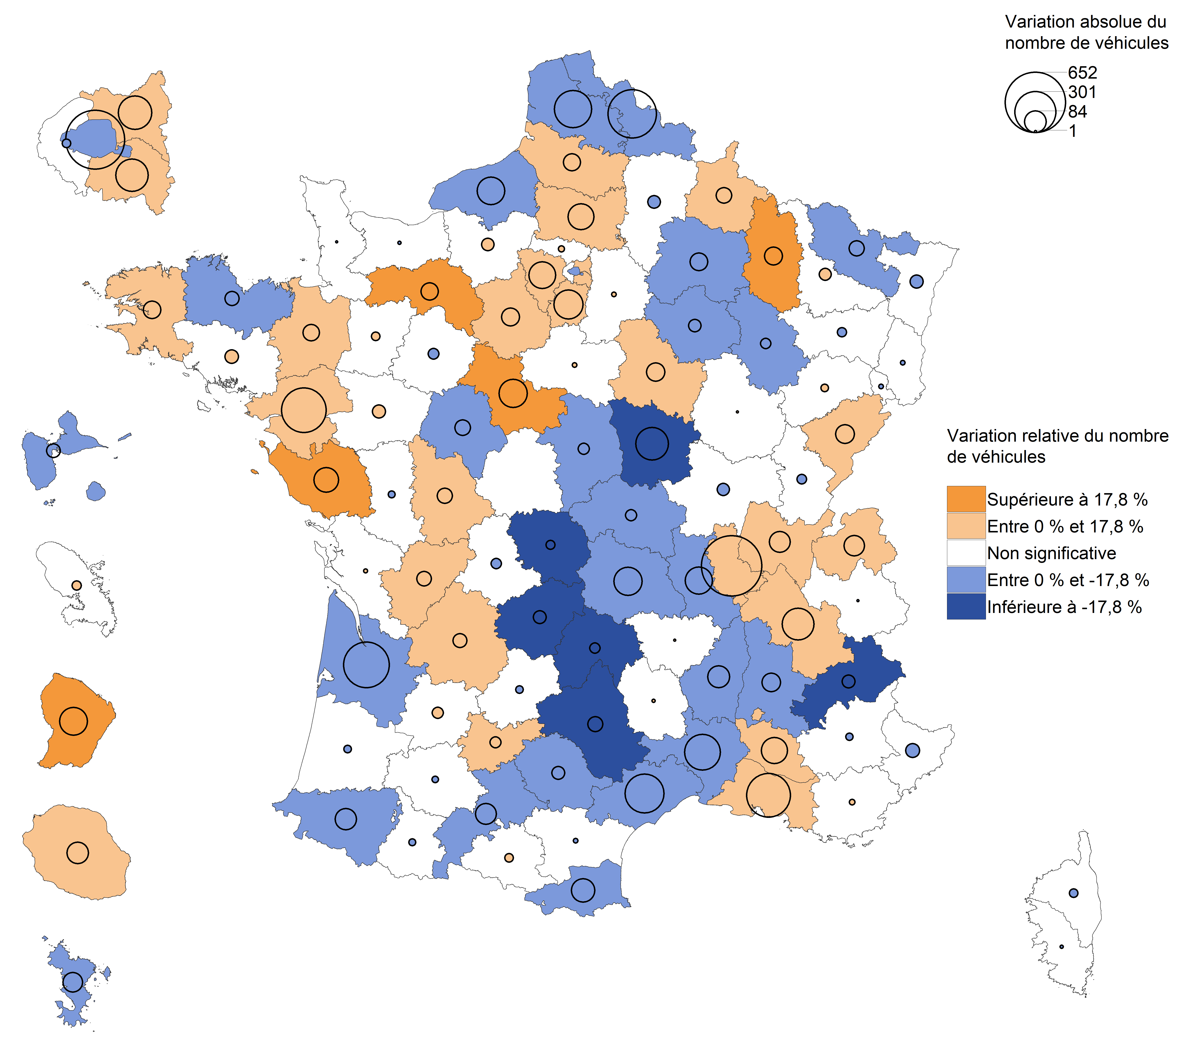

Champ : France.
Lecture : en 2021, les vols de véhicules ont diminué dans l'Allier par rapport à 2020. Dans l'Eure, leur nombre a augmenté mais avec une
ampleur trop faible pour que cette évolution soit considérée comme statistiquement significative
(voir Sources et Méthodes pour davantage d'informations).
Source : SSMSI, base des crimes et délits enregistrés par la police et la gendarmerie.

fig9
9. Part des individus victimes de vols d’automobiles pour 1 000 habitants de même sexe et âge en 2021

Champ : France.
Lecture : En moyenne, sur 1 000 personnes âgées de 25 à 29 ans, 1,9 ont été enregistrées par les forces de sécurité comme victimes de vol d’automobile en 2021.
Sources : SSMSI, base des victimes de crimes et délits enregistrés par la police et la gendarmerie ; Insee, estimations de population 2021.

 | Taux de victimation en ‰
 | Hommes | Femmes | Ensemble
0 à 1 ans | 0.0182 | 0.0116 | 0.0150
2 à 4 ans | 0.0027 | 0.0009 | 0.0018
5 à 9 ans | 0.0010 | 0.0000 | 0.0005
10 à 14 ans | 0.0032 | 0.0024 | 0.0028
15 à 17 ans | 0.0658 | 0.0196 | 0.0433
18 à 19 ans | 0.6784 | 0.2795 | 0.4847
20 à 24 ans | 1.8111 | 0.9608 | 1.3942
25 à 29 ans | 2.5373 | 1.3045 | 1.9162
30 à 34 ans | 2.5924 | 1.2028 | 1.8796
35 à 39 ans | 2.4248 | 1.0892 | 1.7380
40 à 44 ans | 2.2091 | 1.0240 | 1.6052
45 à 49 ans | 1.9359 | 0.9530 | 1.4394
50 à 54 ans | 1.8824 | 0.8617 | 1.3638
55 à 59 ans | 1.6971 | 0.7234 | 1.1971
60 à 64 ans | 1.5311 | 0.5511 | 1.0188
65 à 69 ans | 1.1871 | 0.4171 | 0.7778
70 à 74 ans | 0.9788 | 0.3626 | 0.6478
75 ans et plus | 0.7066 | 0.2405 | 0.4229

fig10
10. Part des individus victimes de vols de deux-roues motorisés pour 1 000 habitants de même sexe et âge en 2021

Champ : France.
Lecture : En moyenne, sur 1 000 hommes âgés de 18 à 19 ans, 2,6 ont été enregistrés par les forces de sécurité comme victimes de vol de deux roues motorisés en 2021.
Sources : SSMSI, base des victimes de crimes et délits enregistrés par la police et la gendarmerie ; Insee, estimations de population 2021.

 |  | Taux de victimation en ‰
 |  | Hommes | Femmes | Ensemble
 | 0 à 1 ans | 0.0363 | 0.0015 | 0.0193
 | 2 à 4 ans | 0.0027 | 0.0000 | 0.0014
 | 5 à 9 ans | 0.0005 | 0.0000 | 0.0002
 | 10 à 14 ans | 0.0302 | 0.0067 | 0.0187
 | 15 à 17 ans | 1.1441 | 0.1468 | 0.6586
 | 18 à 19 ans | 2.6081 | 0.3964 | 1.5343
 | 20 à 24 ans | 2.3682 | 0.4220 | 1.4140
 | 25 à 29 ans | 2.5937 | 0.4184 | 1.4979
 | 30 à 34 ans | 2.2520 | 0.3232 | 1.2627
 | 35 à 39 ans | 1.7076 | 0.3780 | 1.0239
 | 40 à 44 ans | 1.4029 | 0.4530 | 0.9189
 | 45 à 49 ans | 1.2548 | 0.4134 | 0.8297
 | 50 à 54 ans | 1.1129 | 0.3112 | 0.7055
 | 55 à 59 ans | 0.8593 | 0.1843 | 0.5127
 | 60 à 64 ans | 0.5854 | 0.0804 | 0.3214
 | 65 à 69 ans | 0.3083 | 0.0397 | 0.1656
 | 70 à 74 ans | 0.1856 | 0.0247 | 0.0992
 | 75 ans et plus | 0.0748 | 0.0105 | 0.0357

fig11
11. Nationalité des personnes victimes de vols de véhicules en 2021

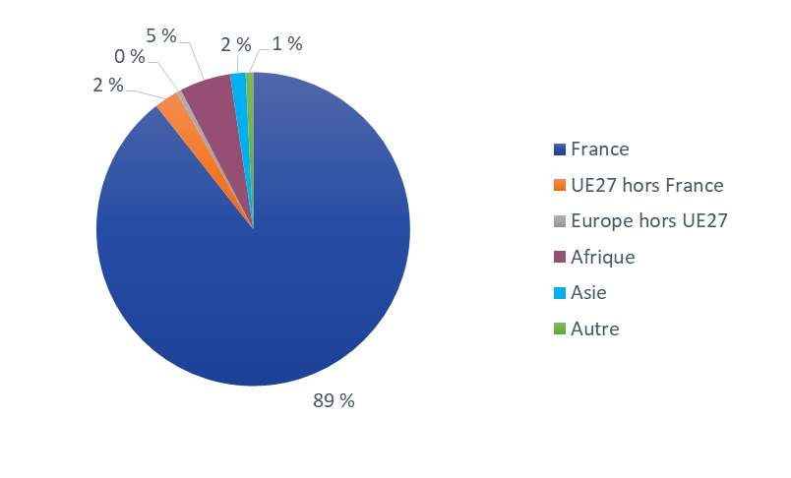

Champ : France.
Lecture : 89 % des personnes victimes de vols de véhicules en 2021 sont de nationalité française.
Source : SSMSI, base des victimes de crimes et délits enregistrés par la police et la gendarmerie.

France | UE27 hors France | Europe hors UE27 | Afrique | Asie | Autre
89% | 2% | 0% | 5% | 2% | 1%

fig13
13. Nationalité des personnes mises en cause pour vols de véhicules en 2021
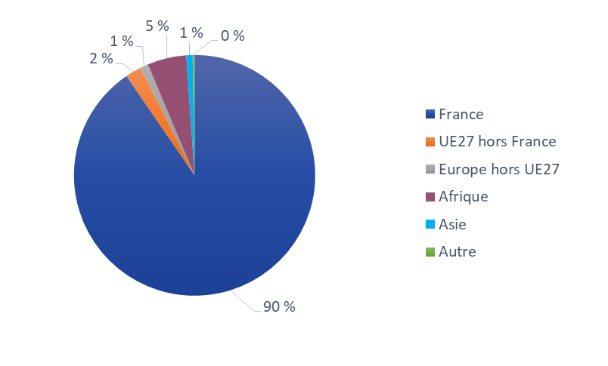

Champ : France.
Lecture : 90 % des personnes mises en cause par la police ou la gendarmerie en 2021 pour des vols de véhicules sont de nationalité française.
Source : SSMSI, base des mis en cause pour crimes ou délits enregistrés par la police et la gendarmerie.

France | UE27 hors France | Europe hors UE27 | Afrique | Asie | Autre
90% | 2% | 1% | 5% | 1% | 0%

